상품제안서
오죽선(중·대/기성/대나무,매화,난초)전통부채 | 상품코드: F00466

 |  |  |  |  |  |  | 02-412-0044 | www.easy1.co.kr
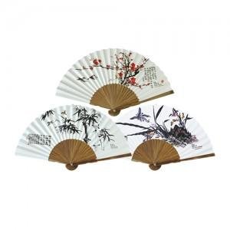

【상세/제작정보】 | * 대량은 별도상담

【인쇄/포장옵션】 | 실크 / 포장불가능

【공급단가】 | 수량 | 200~ | 500~ | 1,000~ | 3,000~ | 5,000~
*VAT별도 | 중 | 2,660원 | 2,560원 | 2,470원 | 2,370원 | 2,280원
 | 대 | 3,080원 | 2,970원 | 2,860원 | 2,750원 | 2,640원

【상품 URL】 | http://www.easy1.co.kr/src/goods_detail.php?gdno=466

